사진 자료
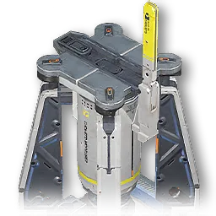
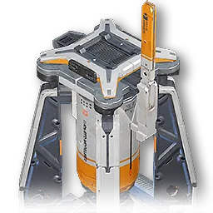
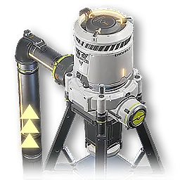
 | 해금 지역 |  |  |  |  |  |  |  |  |  |  | 0
자원 채집 | 4번 협곡 |  |  | 무릉
 | 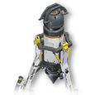 |  |  |  |  | 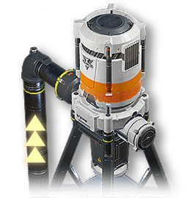



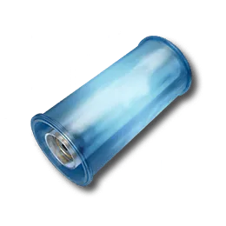
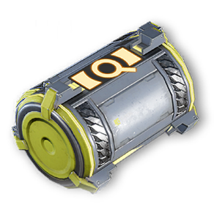
 | 휴대용 오리지늄 채굴기 | 전동 채굴기 | 전동 채굴기 II | 양수기 | 수력 채굴기 | 내산성 양수기 II
물류 설비 | 4번 협곡 |  |  |  |  | 무릉

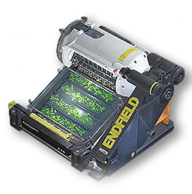
 | 컨베이어 벨트 | 아이템 컨트롤 포트 | 물류 브릿지 | 분류기 | 합류기 | 파이프 | 파이프 지지대 | 파이프 컨트롤 포트 | 파이프 물류 브릿지 | 파이프 분류기 | 파이프 합류기
기초 생산 | 4번 협곡 |  |  |  |  |  | 무릉
 | 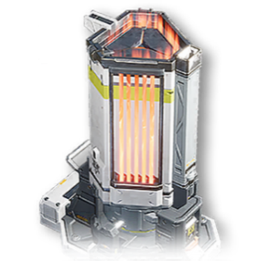 | 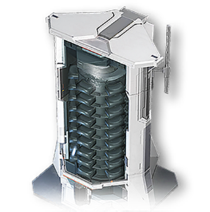 | 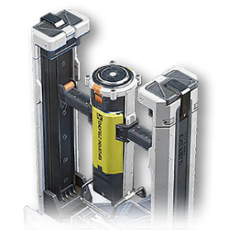 | 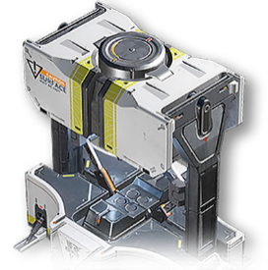 | 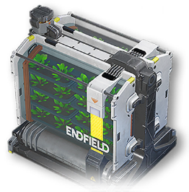

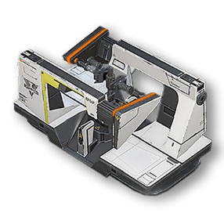
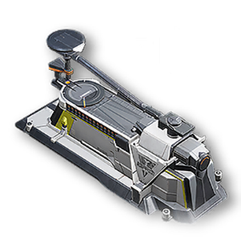
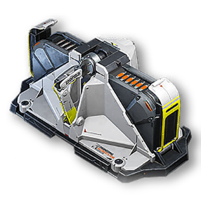
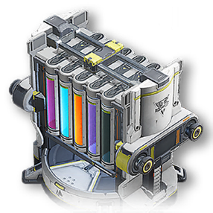
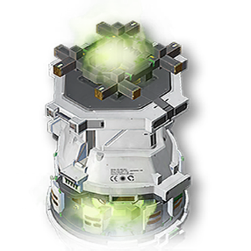
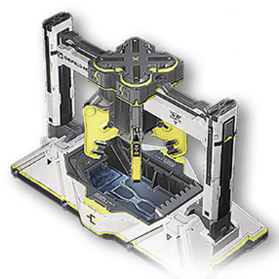
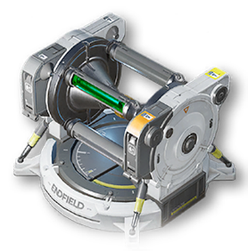
 | 정련로 | 분쇄기 | 부품 가공기 | 성형기 | 재배기 | 씨앗 추출기 | 오염수 처리기
합성과 제작 | 4번 협곡 |  |  |  | 무릉
 |  |  |  | 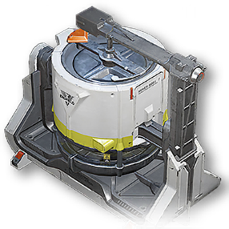 |  |  |  | 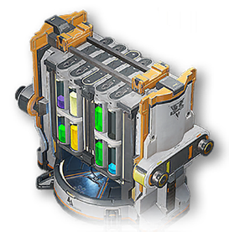

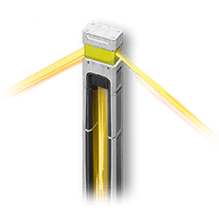


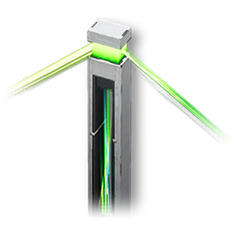
 | 장비 부품 합성기 | 충진기 | 포장기 | 연마기 | 반응기 | 천화로 | 분해기 | 확장 반응기 | 정제기
전력 공급 | 4번 협곡 |  |  | 무릉
 | 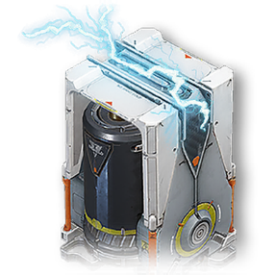

 | 열에너지 뱅크 | 중계기 | 전력 공급기 | 식양 중계기 | 식양 전력 공급기

